（様式1-4）実施報告書
様式１－４
地域文化財総合活用推進事業 実施報告
 | 未入力があります！
 | ①都道府県・市区町村名 |  |  | ②補助事業の種類 |  | 地域活性化のための 伝統行事等振興事業

 | ③実施計画の名称 |  |  |  |  | ④補助事業の区分

 | ⑤実施計画年度 |  | 令和５年度

 | ⑥過去の補助事業実績 |  |  |  |  | 交付決定額

 | 平成２９年度文化遺産総合活用推進事業 |  |  |  |  | 千円
 | 平成３０年度文化遺産総合活用推進事業 |  |  |  |  | 千円
 | 令和元年度地域文化財総合活用推進事業 |  |  |  |  | 千円
 | 令和２年度地域文化財総合活用推進事業 |  |  |  |  | 千円
 | 令和３年度地域文化財総合活用推進事業 |  |  |  |  | 千円
 | 令和４年度地域文化財総合活用推進事業（令和３年度補正予算事業を含む。） |  |  |  |  | 千円
 | 令和５年度地域文化財総合活用推進事業（令和４年度補正予算事業を含む。） |  |  |  |  | 千円
 | ⑦計画の実施状況（概要） ※令和５年度に実施した計画の実施状況を記載してください。

 | ⑧定量的な目標に対する計画の進捗状況 ※令和５年度の進捗状況について、実施計画で設定した指標に基づき、状況値と目標に対する達成率を記載してください。（指標・目標値を複数設定している場合は、全て記載）。 |  |  |  |  | 別紙、事業報告書のとおり

 | ⑨事業実施による効果等 ※令和５年度の計画の実施により得られた効果や実施以後の状況を定量的・定性的な観点で具体的に記載してください。

 | ⑩得られた効果の検証・分析

 | ⑪担当者連絡先

 | ふりがな
 | 担当者氏名

 | ＴＥＬ |  |  |  | ＦＡＸ

 | Ｅ-mail | （組織） （担当）

 | 住所 | 〒

 | ※ スペースが足りない場合は、行の高さを変更したり、ページを追加しても差し支えありません。

（別紙）実施報告書
様式１－４ 別紙

地域文化財総合活用推進事業 実施報告

 | 実施計画における目標と期待される効果

 | 目標区分１： | （リストから選択してください。）

 | 評価指標区分１： | （リストから選択してください。）
 |  |  |  |  |  |  |  |  |  |  |  |  | ↓ ※交付申請時に様式１－１で記載した目標とその達成状況を記載してください。
 | 具体的な指標１：
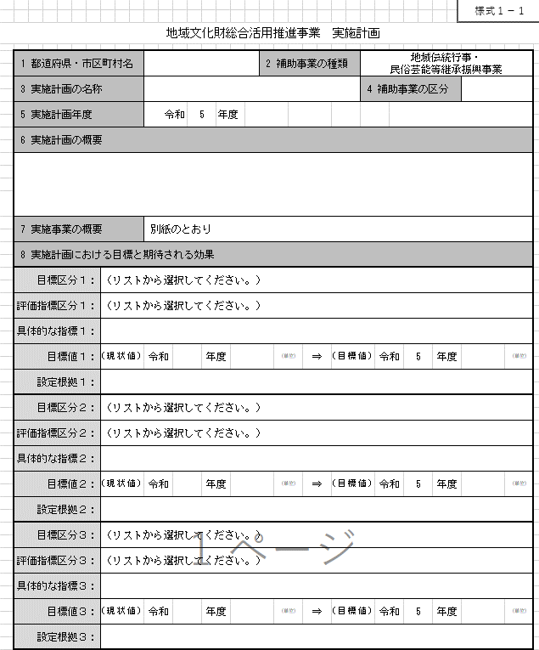
 | 目標値１： | （現状値） | 令和 |  | 年度 | （単位） | ⇒ | （目標値） | 令和 | 5 | 年度 | （単位）

 | 設定根拠１：

 | 達成率１： | （実績値） | 令和 | 5 | 年度 | （単位） | ⇒ | 達成率

 | 目標区分２： | （リストから選択してください。）

 | 評価指標区分２： | （リストから選択してください。）

 | 具体的な指標２：

 | 目標値２： | （現状値） | 令和 |  | 年度 | （単位） | ⇒ | （目標値） | 令和 | 5 | 年度 | （単位）

 | 設定根拠２：

 | 達成率２： | （実績値） | 令和 | 5 | 年度 | （単位） | ⇒ | 達成率

 | 目標区分３： | （リストから選択してください。）

 | 評価指標区分３： | （リストから選択してください。）

 | 具体的な指標３：

 | 目標値３： | （現状値） | 令和 |  | 年度 | （単位） | ⇒ | （目標値） | 令和 | 5 | 年度 | （単位）

 | 設定根拠３：

 | 達成率３： | （実績値） | 令和 | 5 | 年度 | （単位） | ⇒ | 達成率

 | 目標区分４： | （リストから選択してください。）

 | 評価指標区分４： | （リストから選択してください。）

 | 具体的な指標４：

 | 目標値４： | （現状値） | 令和 |  | 年度 | （単位） | ⇒ | （目標値） | 令和 | 5 | 年度 | （単位）

 | 設定根拠４：

 | 達成率４： | （実績値） | 令和 | 5 | 年度 | （単位） | ⇒ | 達成率

 | ※ スペースが足りない場合は、行の高さを変更したり、ページを追加しても差し支えありません。

